Hoja1
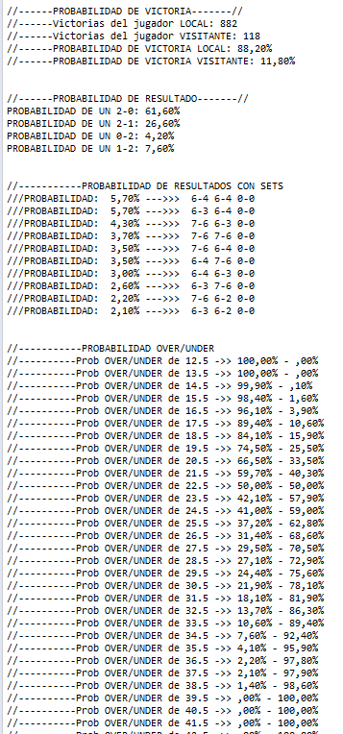
Benoit Paire | Más de 23.5 | Alex Bolt | Más de 22 | Bernard Tomic | Vict 2-0
Tomas Berdych | Vic LCL | Mackenzie McDonald |  | Fernando Verdasco | Vict 2-1

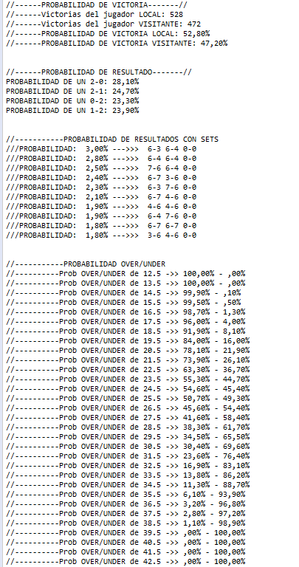
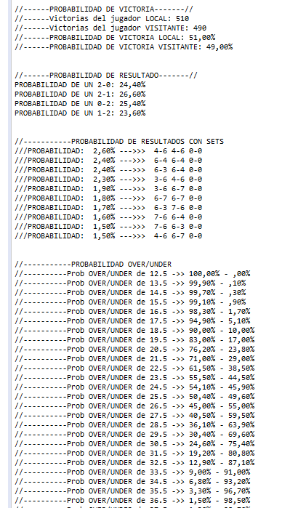
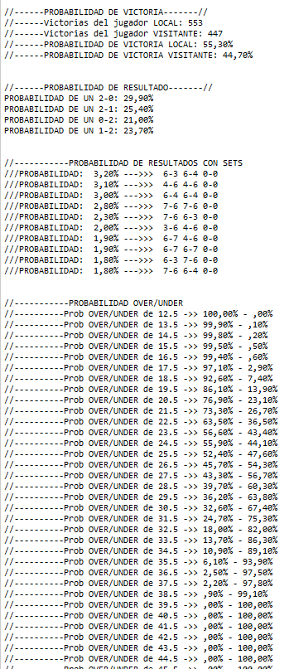

Milos Raonic
Marton Fucsovics

